Sheet1
数据描述性分析：食品店铺订单数据分析
【任务要求】
平均数、极差的计算及理解

【知识要点】
平均值（Mean）：表示变量值的平均水平，包括算术平均值、加权算术平均值、调和平均值和几何平均值。 中位数（Median）：一组数据中处于最中间位置的数，中位数是将各变量值按大小排序后，处于序列中间位置的那个变量值。当变量个数为偶数时，中位数是位于中间位置的两个变量的算术平均数。 众数（Mode）：一组数据中出现频率最高的数据值，众数只有在总体上单位较多而又有明确的集中趋势的数据中才有意义。 和（Sum）：某变量的所有变量值之和。 标准差（Std.deviation）：描述变量关于均值的偏离程度； 方差（Variance）：标准差的平方，是各个观测值与其均值离差平方的均值； 最大值（Maximum）：某变量所有取值的最大值； 最小值（Minimum）：某变量所有取值的最小值； 极差（Range）：又称区域、全距，用R表示，是某变量极大值与极小值之差； 偏度（Skewness）：描述变量分布的对称程度和方向。偏度为0表示对称，大于0表示右偏，小于0表示左偏； 峰度（Kurtosis）：描述变量分布的陡峭程度。峰度为0表示陡峭程度和正态分布相同，大于0表示比正态分布陡峭，小于0表示比正态分布平缓。

【重要技能点】
数据分析选项卡的使用
描述性统计分析（重点、难点、考点）
极差的理解与分析

【关键操作步骤】
分析思路：本题共2个小问题，第一个填空题只需要使用数据分析的描述统计功能计算平均数和极差；第二问是结合题目背景，对极差的理解。参考如下5个步骤

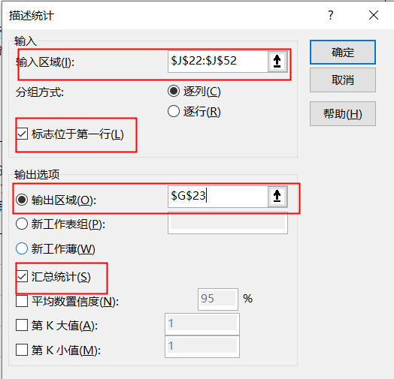
1.此题是对“访客数”进行分析，使用数据分析选项卡直接计算访客数列的平均值和极差。结果如右图，这列数据中没有相同的两个数，所以没有计算出众数（数据分析选项卡的使用参考第22题的讲解） 2.第二问分析极差，回到原表中观察表中给到的是11月9日到12月8日的访客数，期间含11月11日，双11当天访客数必然是比平时大很多的，之后访客数会逐渐回归平稳，表格中也能看到此趋势。（可通过如下折线图理解这句话） 接着如何评判极差的大小，需要找一个比较对象，那么平均值、中位数就是很好的比较对象，他们代表的是所有数据的整体情况，极差的定义是最大值和最小值的差值，试想一种极端情况，每天的访客数都是平均值，那么极差就是0。本组数据中平均数和中位数反映出本组大多数据都在466附近波动，但是极差470接近了平均数，说明这组数据中有个别数据波动较大，经过观察结合背景知道是双11当天访客数较大造成的，参考答案如下： 访客数极差偏大，理由：对这段时间的访客数进行分析，平均值是466，中位数是461，两者之间差距很小；极差470接近于平均值，而极差是最大值和最小值之差，通过比较知道极差偏大，即这段时间的访客数最大值和最小值差距较大，访客数波动较大。主要原因是双11当天的访客数比平时大很多。 | 访客数 | 访客数
 | 431
 | 586 | 平均 | 466
 | 801 | 标准误差 | 15
 | 389 | 中位数 | 461
 | 412 | 众数 | #N/A
 | 380 | 标准差 | 82
 | 331 | 方差 | 6698
 | 379 | 峰度 | 9
 | 465 | 偏度 | 2
 | 462 | 区域 | 470
 | 访客数
 | 431
 | 586
 | 801
 | 389
 | 412
 | 380
 | 331
 | 379
 | 465
 | 462
 | 484
 | 460
 | 451
 | 441
 | 463
 | 514
 | 495
 | 394
 | 411
 | 459
 | 420
 | 437
 | 449
 | 526
 | 493
 | 496
 | 517
 | 470
 | 468
 | 491
 | 484 | 最小值 | 331
 | 460 | 最大值 | 801
 | 451 | 求和 | 13975
 | 441 | 观测数 | 30
 | 463
 | 514
 | 495
 | 394
 | 411
 | 459
 | 420
 | 437
 | 449
 | 526
 | 493
 | 496
 | 517
 | 470
 | 468
 | 491

